Sheet1
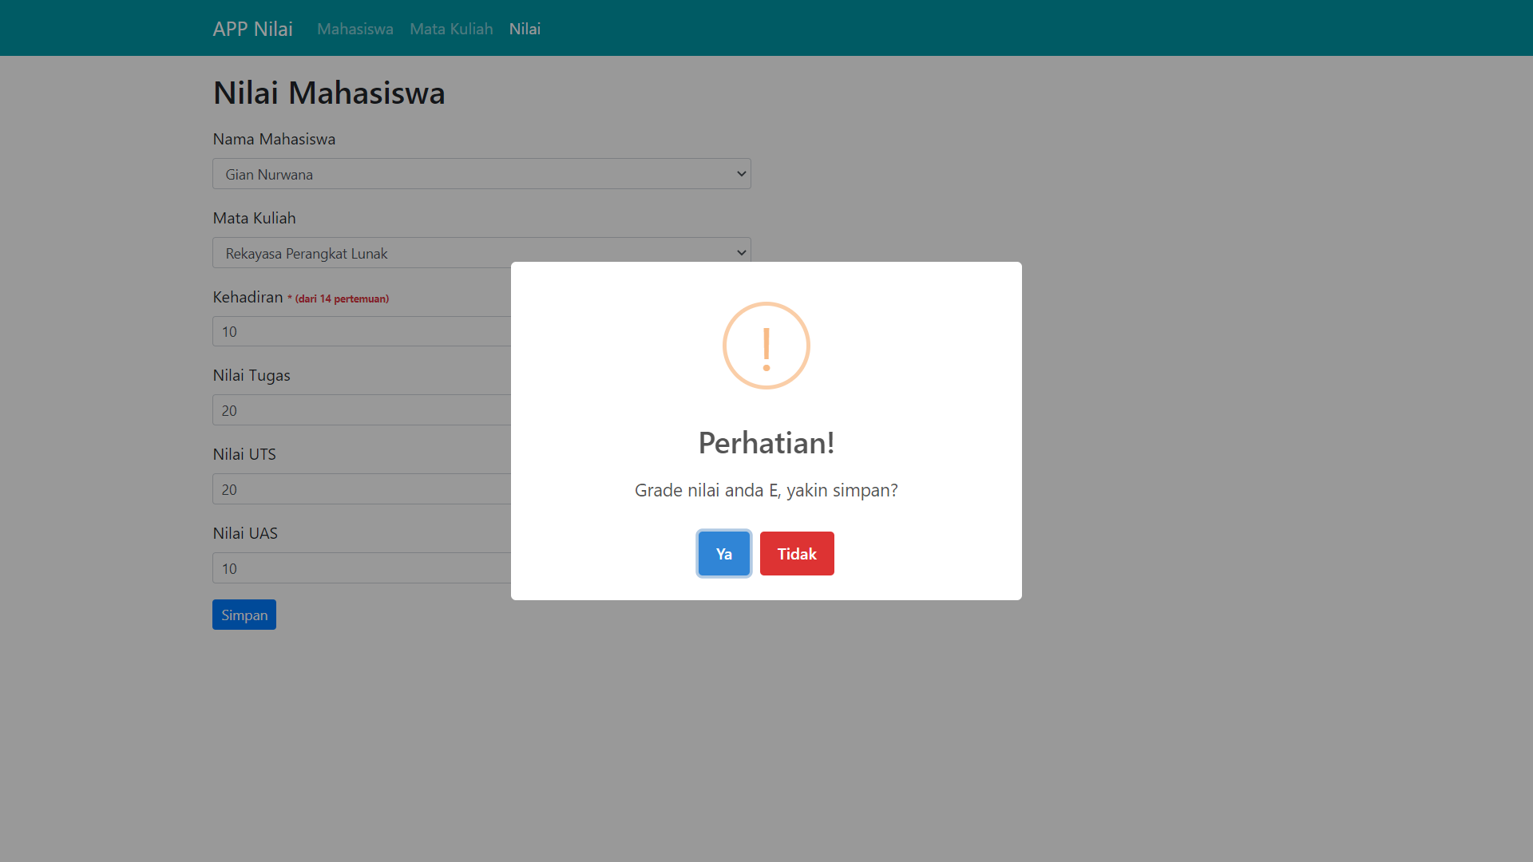
Nama | Gian Nurwana | UJIAN BNSP

No | Req Desc | Testcase | Status
1 | Input mata kuliah | kode mata kuliah =TIK001 | Sukses
 |  | nama mata kuliah = Teknologi Informasi

 |  | kode mata kuliah =TIK002 | Sukses
 |  | nama mata kuliah = Rekayasa Perangkat Lunak

 |  | kode mata kuliah =TIK003 | Sukses
 |  | nama mata kuliah = Pemograman Java
2 | Input data mahasiswa | NIM = 1811499988 | Sukses
 |  | Nama Mahasiswa = Gian Nurwana
 |  | Jurusan = Sistem Informasi
 |  | No Hp = 089550498392
3 | Input Nilai | Nama Mahasiswa = ALIF ESA | Sukses
 |  | nama mata kuliah = Teknologi Informasi
 |  | total kehadiran = 14
 |  | nilai tugas = 100
 |  | nilai uts = 100
 |  | nilai uas =100

 |  | Nama Mahasiswa = Gian Nurwana | Sukses
 |  | nama mata kuliah = Rekayasa Perangkat Lunak
 |  | total kehadiran = 14
 |  | nilai tugas = 100
 |  | nilai uts = 100
 |  | nilai uas =100

4 | Alert Jika Nilai Tidak Diisi / C/E | Nama Mahasiswa = Muhammad Adit | Sukses
 |  | nama mata kuliah = Teknologi Informasi
 |  | total kehadiran = 10
 |  | nilai tugas = 84
 |  | nilai uts = 4
 |  | nilai uas = 47

1 | GAMBAR INPUT MATA KULIAH
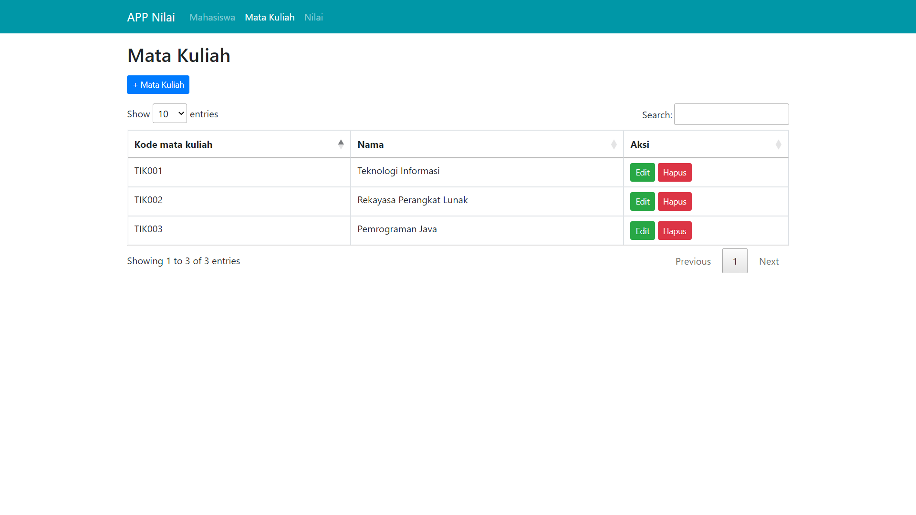

2 | GAMBAR INPUT DATA MAHASISWA
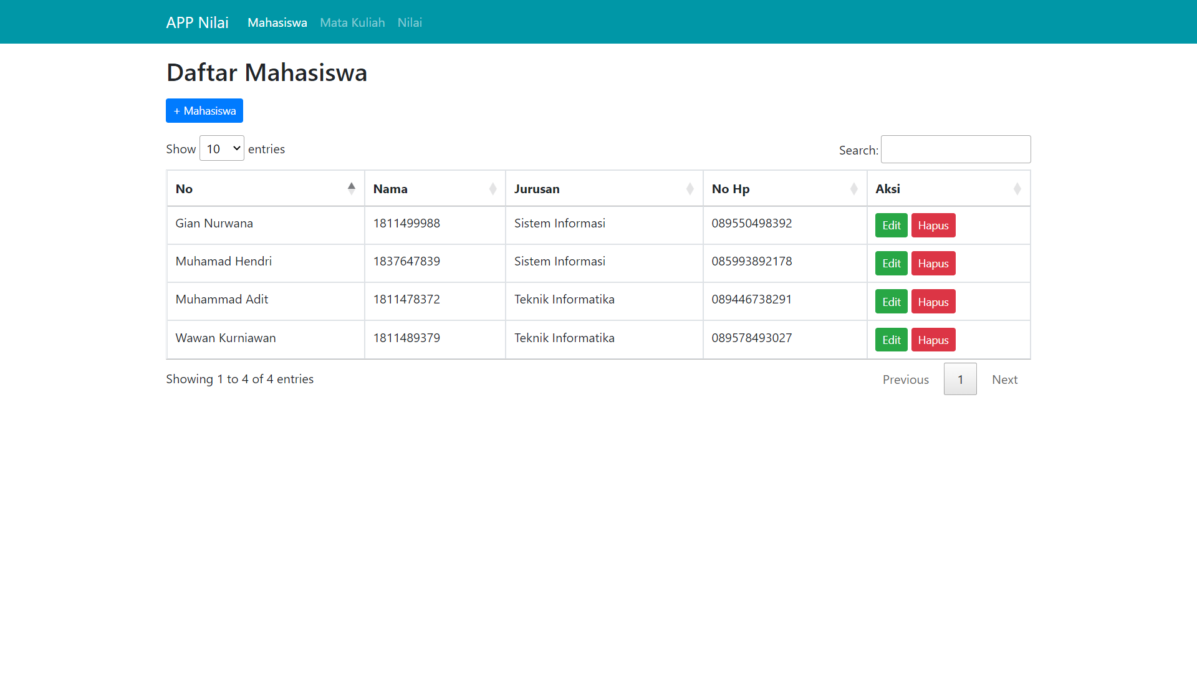
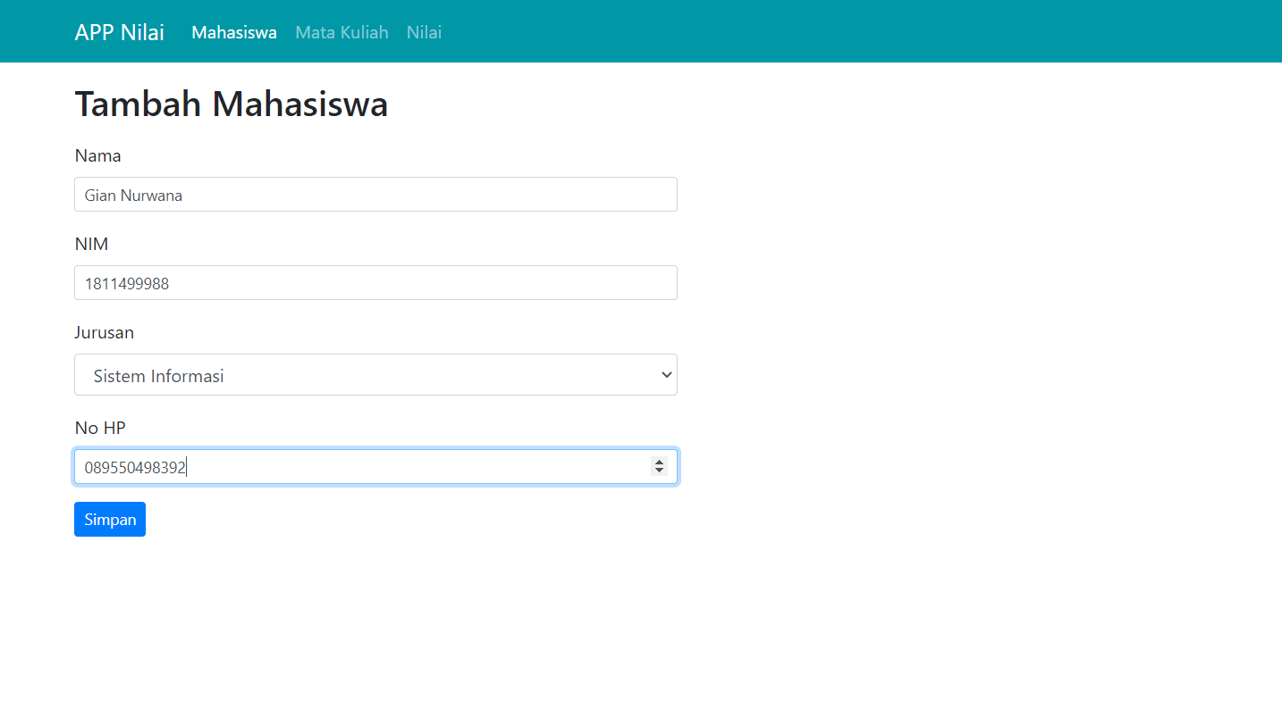

3 | GAMBAR INPUT NILAI JIKA KOSONG
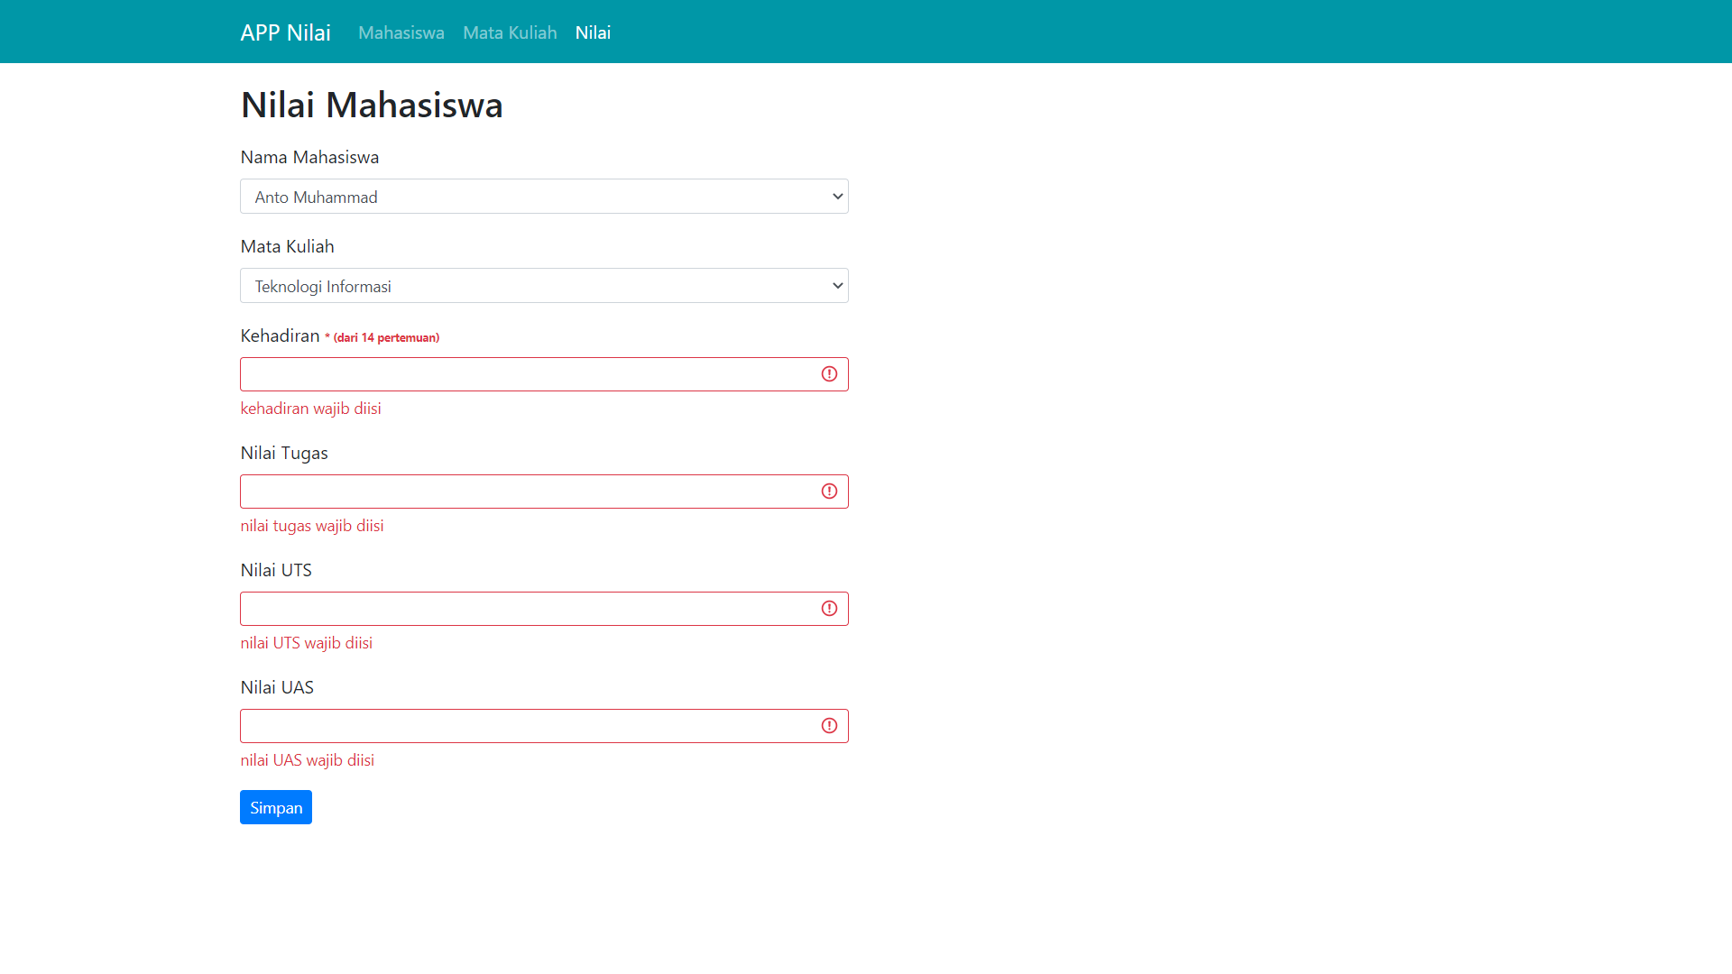

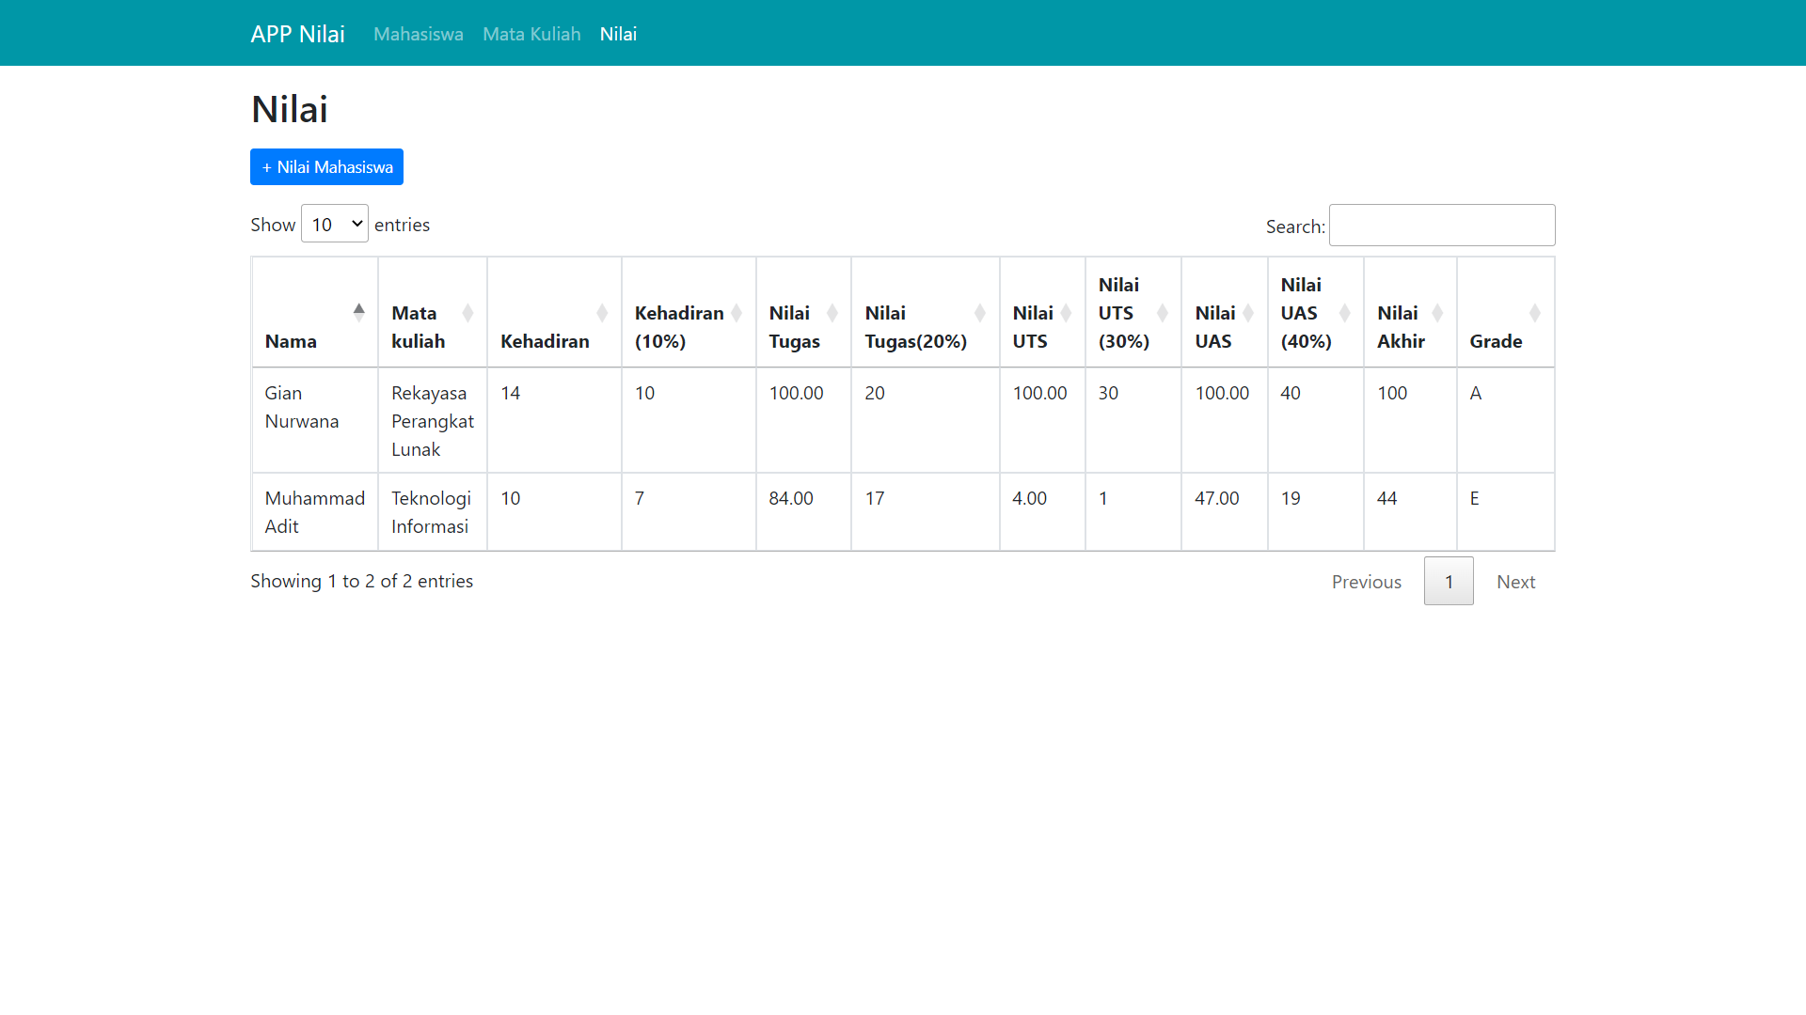

4 | GAMBAR INPUT NILAI JIKA NILAI E

